Data
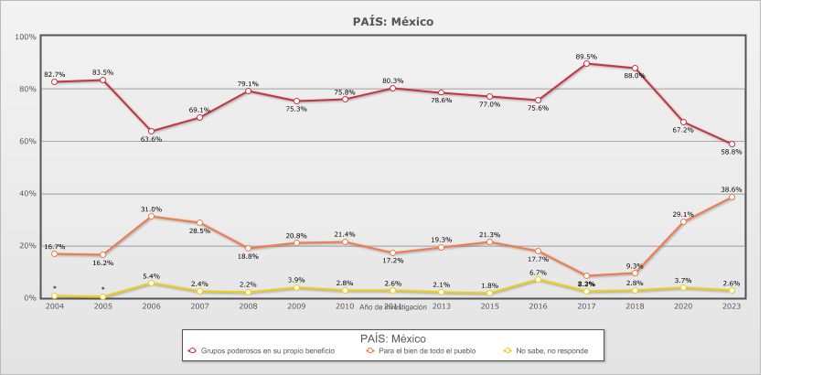
 |  | {PAÍS} gobernado por unos cuantos grupos poderosos en su propio beneficio o para el bien de todo el pueblo

Categoría |  | Año de investigación
 |  | 2004 | 2005 | 2006 | 2007 | 2008 | 2009 | 2010 | 2011 | 2013 | 2015 | 2016 | 2017 | 2018 | 2020 | 2023
País - México
Grupos poderosos en su propio beneficio | 76.3% | 82.7% | 83.5% | 63.6% | 69.1% | 79.1% | 75.3% | 75.8% | 80.3% | 78.6% | 77.0% | 75.6% | 89.5% | 88.0% | 67.2% | 58.8%
Para el bien de todo el pueblo | 20.9% | 16.7% | 16.2% | 31.0% | 28.5% | 18.8% | 20.8% | 21.4% | 17.2% | 19.3% | 21.3% | 17.7% | 8.2% | 9.3% | 29.1% | 38.6%
No sabe, no responde | 2.8% | 0.7% | 0.3% | 5.4% | 2.4% | 2.2% | 3.9% | 2.8% | 2.6% | 2.1% | 1.8% | 6.7% | 2.3% | 2.8% | 3.7% | 2.6%
(N) | 18,002 (100%) | 1,200 (100%) | 1,200 (100%) | 1,200 (100%) | 1,200 (100%) | 1,200 (100%) | 1,200 (100%) | 1,200 (100%) | 1,200 (100%) | 1,200 (100%) | 1,200 (100%) | 1,200 (100%) | 1,200 (100%) | 1,200 (100%) | 1,202 (100%) | 1,200 (100%)
País - Total
Grupos poderosos en su propio beneficio | 76.3% | 82.7% | 83.5% | 63.6% | 69.1% | 79.1% | 75.3% | 75.8% | 80.3% | 78.6% | 77.0% | 75.6% | 89.5% | 88.0% | 67.2% | 58.8%
Para el bien de todo el pueblo | 20.9% | 16.7% | 16.2% | 31.0% | 28.5% | 18.8% | 20.8% | 21.4% | 17.2% | 19.3% | 21.3% | 17.7% | 8.2% | 9.3% | 29.1% | 38.6%
No sabe, no responde | 2.8% | 0.7% | 0.3% | 5.4% | 2.4% | 2.2% | 3.9% | 2.8% | 2.6% | 2.1% | 1.8% | 6.7% | 2.3% | 2.8% | 3.7% | 2.6%
(N) | 18,002 (100%) | 1,200 (100%) | 1,200 (100%) | 1,200 (100%) | 1,200 (100%) | 1,200 (100%) | 1,200 (100%) | 1,200 (100%) | 1,200 (100%) | 1,200 (100%) | 1,200 (100%) | 1,200 (100%) | 1,200 (100%) | 1,200 (100%) | 1,202 (100%) | 1,200 (100%)

